Hoja2
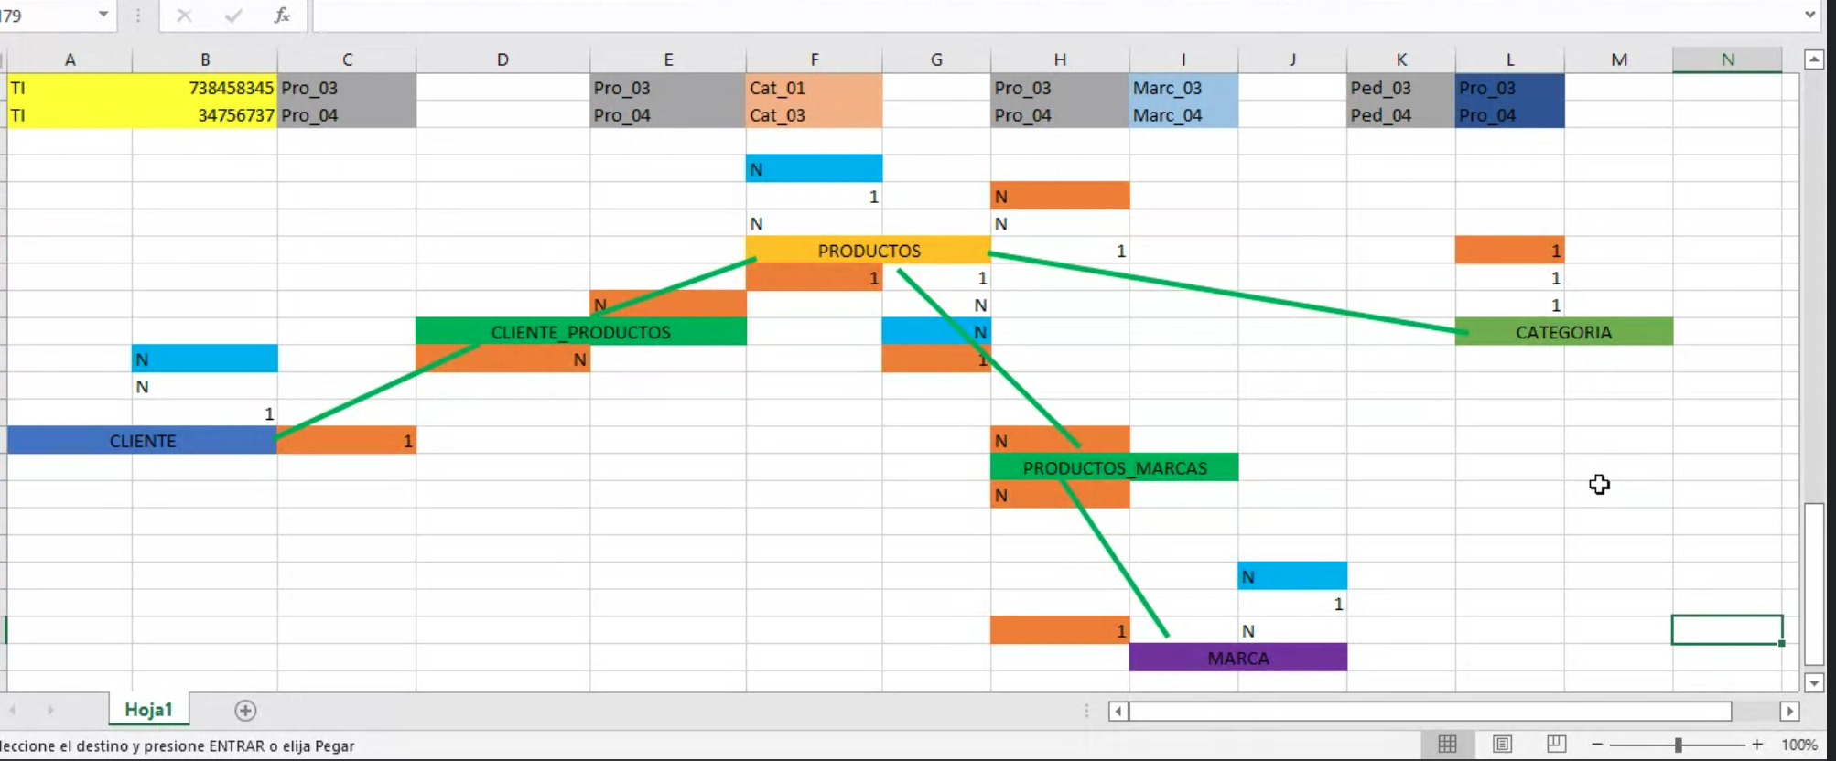
USUARIO_MUNICIPIO |  |  | USUARIO-COMPRA |  |  | USUARIO-PRODUCTO |  |  | PRODUCTO_MARCA |  | PRODUC_CAT |  | Usuario pedido |  |  |  | USUARIO-EMPRESA
Tip_Doc | NÚM_DOC | Cod_Mun | Tip_Doc | NÚM_DOC | Factura | Tip_Doc | NÚM_DOC | Código_Prod | Código_Prod | Cód_Marca | Código_Prod | CÓD_CAT | Tip_Doc | NÚM_DOC | Cód_Pedi | Estado_Ped | Tip_Doc | NÚM_DOC | Cód_Empr | Empr_Entr
C.C | 1024536790 | MPO_1 | C.C | 1024536790 | 1 | C.C | 1024536790 | P039 | P039 | M_01 | P039 | C_01 | C.C | 1024536790 | PE001 | Entregado | C.C | 1024536790 | Em 1 | Interapidísimo
C.C | 1024536790 | MPO_1 | C.C | 1024536790 | 1 | C.C | 1024536790 | P20 | P20 | M_02 | P20 | C_01 | C.C | 1024536790 | PE001 | Entregado | C.C | 1024536790 | Em 1 | Interapidísimo
C.C | 1000272141 | MPO_1 | C.C | 1000272141 | 2 | C.C | 1000272141 | P035 | P035 | M_03 | P035 | C_02 | C.C | 1000272141 | PE002 | En curso | C.C | 1000272141 | Em 2 | Servi Entrega
C.C | 1000272141 | MPO_1 | C.C | 1000272141 | 2 | C.C | 1000272141 | P59 | P59 | M_04 | P59 | C_01 | C.C | 1000272141 | PE002 | En curso | C.C | 1000272141 | Em 2 | Servi Entrega
C.C | 1012398203 | MPO_1 | C.C | 1012398203 | 3 | C.C | 1012398203 | P043 | P043 | M_05 | P043 | C_02 | C.C | 1012398203 | PE003 | Entregado | C.C | 1012398203 | Em 1 | Interapidísimo
C.C | 1012398203 | MPO_1 | C.C | 1012398203 | 3 | C.C | 1012398203 | P054 | P054 | M_06 | P054 | C_03 | C.C | 1012398203 | PE003 | Entregado | C.C | 1012398203 | Em 1 | Interapidísimo
C.C | 1045637488 | MPO_1 | C.C | 1045637488 | 4 | C.C | 1045637488 | P038 | P038 | M_07 | P038 | C_01 | C.C | 1045637488 | PE004 | Entregado | C.C | 1045637488 | Em 2 | Servi Entrega
CC | 1045637488 | MPO_1 | CC | 1045637488 | 4 | CC | 1045637488 | P051 | P051 | M_08 | P051 | C_02 | CC | 1045637488 | PE004 | Entregado | CC | 1045637488 | Em 2 | Servi Entrega
CC | 1038475648 | MPO_1 | CC | 1038475648 | 5 | CC | 1038475648 | P008 | P008 | M_09 | P008 | C_03 | CC | 1038475648 | PE005 | Entregado | CC | 1038475648 | Em 1 | Interapidísimo
CC | 1038475648 | MPO_1 | CC | 1038475648 | 5 | CC | 1038475648 | P021 | P021 | M_10 | P021 | C_01 | CC | 1038475648 | PE005 | Entregado | CC | 1038475648 | Em 1 | Interapidísimo
CC | 79792836 | MPO_1 | CC | 79792836 | 6 | CC | 79792836 | P009 | P009 | M_11 | P009 | C_04 | CC | 79792836 | PE006 | En curso | CC | 79792836 | Em 2 | Servi Entrega
CC | 79792836 | MPO_1 | CC | 79792836 | 6 | CC | 79792836 | P045 | P045 | M_12 | P045 | C_03 | CC | 79792836 | PE0006 | En curso | CC | 79792836 | Em 2 | Servi Entrega

